Voorblad
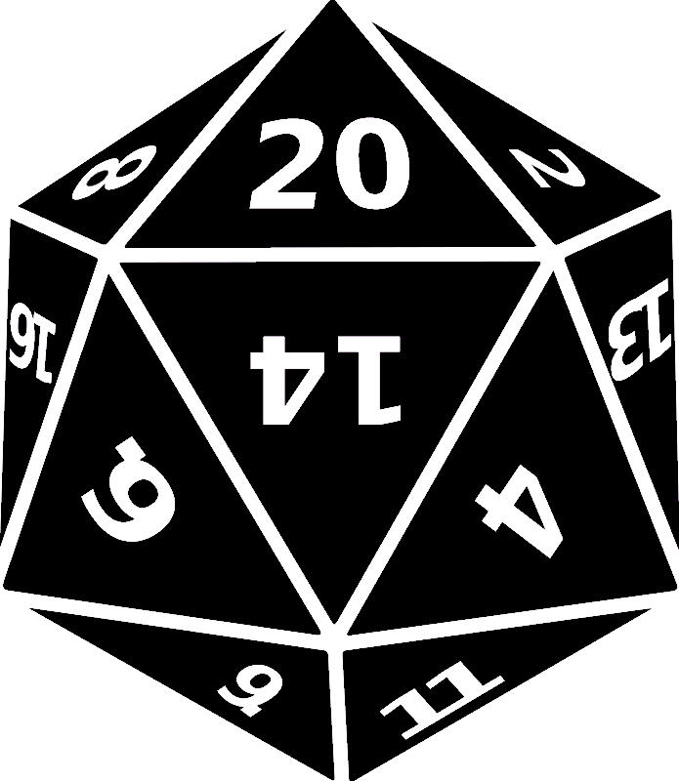

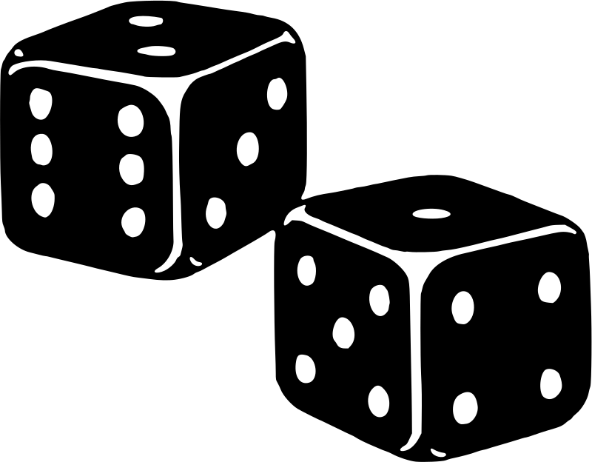

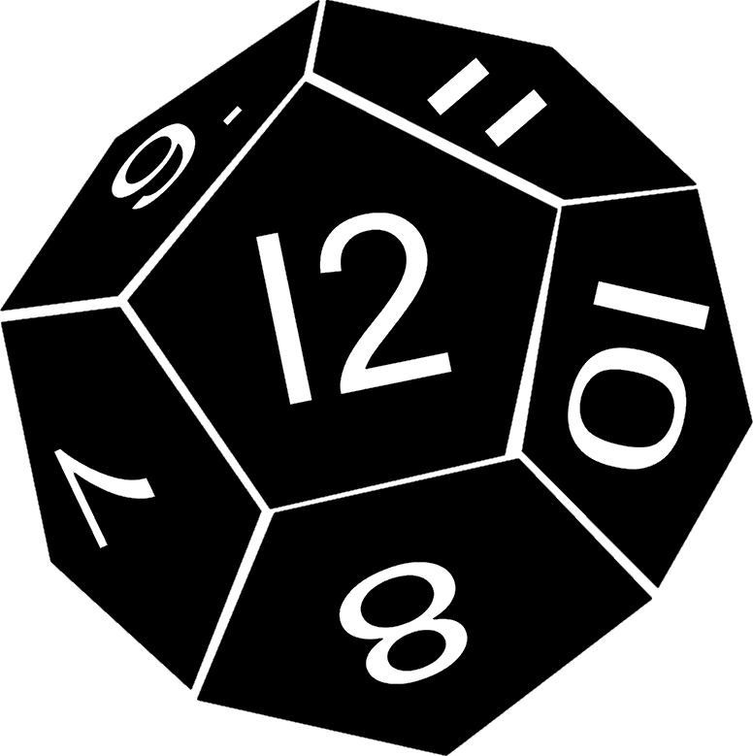
Het grote Dobbelspel
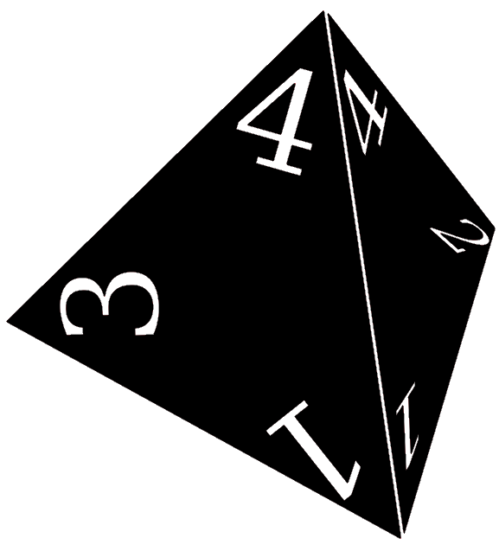

Regels
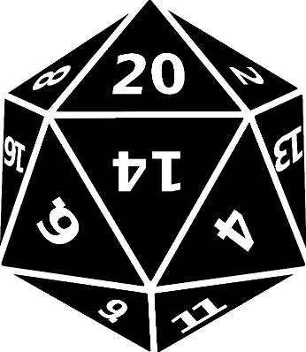 | De spelregels: | 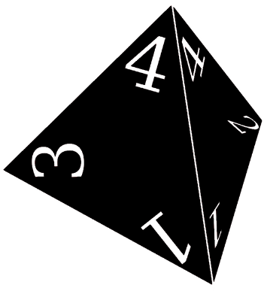

 | Je krijgt zo dadelijk de kans om 1x te gooien met een dobbelsteen met 20 kanten,
 | het is belangrijk om niet aan anderen te vertellen wat je hebt gegooid.

 | Via dit spel krijg je de kans om winst te maken door delen van jouw worp te verkopen.

 | De winst die je maakt krijg je uitbetaald in pepernoten.

 | Je hebt voor het spel 5 ‘aandelen’ in jouw worp te verkopen.
 | De kostprijs van deze aandelen bedraagt 20% van je worp per aandeel.

 | Je kunt deze aandelen ook verkopen aan een klasgenoot (maximaal 1 aandeel per klasgenoot).
 | De aandelen van anderen zijn voor hen 25% van jouw worp waard, ze betalen je hiervoor ook in punten van een worp.

 | De winst die je haalt uit verkopen en inkopen is het aantal pepernoten dat je binnenhaalt…

 | Laten we eens kijken naar een voorbeeld:

Voorbeeld
Een voorbeeld: | 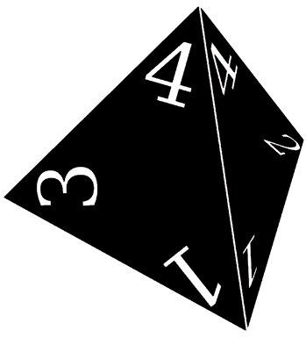

Stel je gooit een…
5

Dan is de kostprijs voor jouw aandelen 1 per aandeel.
Als je het voor meer weet te verkopen maak je winst.
Als je het aandeel voor minder verkoopt maak je verlies.

Dit aandeel is echter 1,25 waard voor jouw klasgenoten als ze het kopen.
Jullie kunnen dus allebei winst maken.

Maar als je een koper kan overtuigen dat je 8 gegooid hebt...
Dan is hij of zij wellicht bereid om meer dan 1,25 voor jouw aandeel te betalen.

Dan kun je dus veel meer winst maken…

Als de koper echter meer betaald dan 1,25, dan maakt de koper verlies.

